상품제안서
일회용밴드 | 상품코드: S11459

 |  |  |  |  |  |  | 02-713-8555 | www.synergygift.co.kr
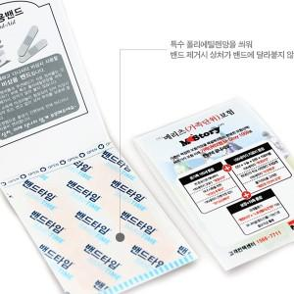 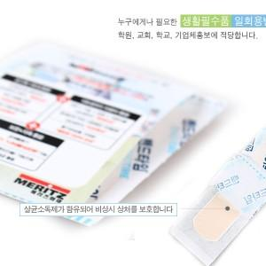 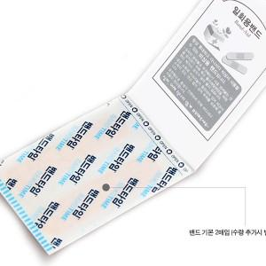

【상세/제작정보】 | 딱 필요한 밴드만 휴대성 있게 사용

【인쇄/포장옵션】 | 풀칼라 / 별도문의

【공급단가】 | 수량 | 3,000~ | 5,000~ | 10,000~ | 30,000~ | 50,000~
*VAT별도 | 단가 | 150원 | 140원 | 140원 | 130원 | 130원

【상품 URL】 | https://www.synergygift.co.kr:443/src/goods_detail.php?gdno=5702

